主界面美术资源需求
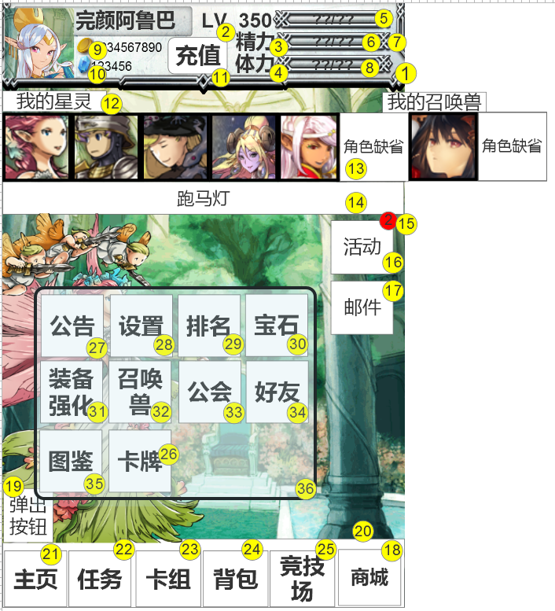
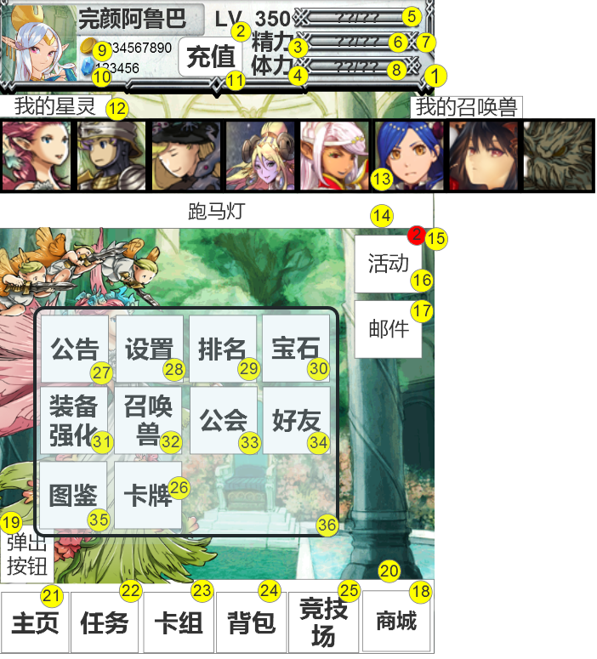
编号 | ui名称 | 提交数量 | ui规格（宽*高） | 示意图（仅供参考） | 备注 | 命名 | 作用 | 界面整体效果 | 列1 | 列2 | 列3 | 列4 | 列5 | 列6 | 列7 | 列8
1 | 主界面上部信息框 | 1 | 640*150 |  | 信息框需对角色头像，角色名字，角色金币及代币的显示区域做处理，如制作相应凹槽或框体
2 | 角色等级艺术字或图标 | 1 | 40*30 |  | 指示玩家等级的艺术字或图标
3 | 玩家精力艺术字或图标 | 1 | 65*35 |  | 只是玩家精力值的艺术字或图标
4 | 玩家体力艺术字或图标 | 1 | 65*35 |  | 指示玩家体力值的艺术字或图标
5 | 玩家经验条 | 1 | 190*30 |  | 经验条颜色不应与精力条和体力条重复
6 | 玩家经验、体力及精力边框 | 1 | 190*30 |  | 示意图花纹繁琐，可尽可能简化
7 | 玩家精力条 | 1 | 190*30 |  | 精力条颜色不应与经验条和体力条重复
8 | 玩家体力条 | 1 | 190*30 |  | 体力条颜色不应与经验条和精力条重复
9 | 金币图标 | 1 | 30*30
10 | 代币图标 | 1 | 30*30 |  | 可参考钻石、水晶或宝石
11 | 充值按钮 | 1 | 95*60 |  |  |  | 点击后进入充值界面
12 | 出阵角色框 | 1 | 640*150 |  | 1.框体为滑动框 2.框体需有说明文本“我的阵容”“我的召唤兽”的文字说明 3.“我的阵容”、“我的召唤兽”使用艺术字，且衬有底背景 4.红框为手机屏幕宽度，“我的召唤兽”标签，需有一部分显示在可视区域内 |  | 框体左右滑动，展示星灵与召唤兽
13 | 角色缺省/空缺图标 | 1 | 107*107（建议） |  | 1.具体大小可根据12-出阵角色框的大小做适当调整 2.尽量以突变型是表现角色空缺
14 | 跑马灯背景 | 1 | 640*50
15 | 消息数量提醒背景 | 1 | 30*30 |  | 如图中数字2的背景，尽量使用醒目的颜色以达到提示的目的
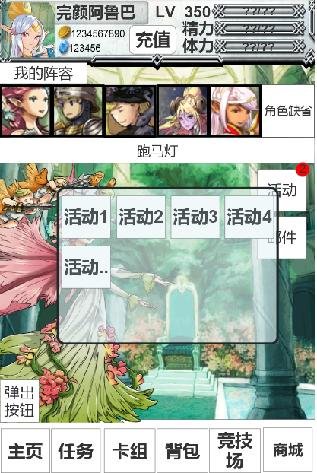
16 | 活动按钮 | 1 | 100*90 |  | 必要文本：活动 |  | 按下弹出活动框体
17 | 邮件按钮 | 2 | 100*90 |  | 按钮状态1：可按下状态 按钮状态2：不可按下状态 必要文本：邮件 |  | 按下进入消息界面
18 | 商城按钮 | 1 | 100*90 |  | 必要文本：商城 |  | 按下进入商城界面
19 | 菜单弹出按钮 | 2 | 80*80 |  | 按钮状态1：未弹出装填 按钮状态2：已弹出状态 |  | 按下弹出菜框体
20 | 主界面下部功能区底框 | 1 | 640*110 |  | 下部按钮区的底框
21 | 主页按钮 | 1 | 100*90 |  | 图形化按钮 必要文本：主页 |  | 点击返回主页
22 | 任务按钮 | 1（暂定） | 100*90 |  | 图形化按钮 必要文本：任务 |  | 点击进入任务界面
23 | 卡组按钮 | 1（暂定） | 100*90 |  | 图形化按钮 必要文本：卡组 |  | 点击进入卡组界面
24 | 背包按钮 | 1（暂定） | 100*90 |  | 图形化按钮 必要文本：背包 |  | 点击进入背包界面
25 | 竞技场按钮 | 1（暂定） | 100*90 |  | 图形化按钮 必要文本：竞技场
26 | 卡牌按钮 | 1（暂定） | 100*90 |  | 图形化按钮 必要文本：卡牌
27 | 公告按钮 | 1（暂定） | 100*90 |  | 图形化按钮 必要文本：公告
28 | 设置按钮 | 1（暂定） | 100*90 |  | 图形化按钮 必要文本：设置
29 | 排名按钮 | 1（暂定） | 100*90 |  | 图形化按钮 必要文本：排名
30 | 宝石合成按钮 | 1（暂定） | 100*90 |  | 图形化按钮 必要文本：宝石
31 | 装备强化按钮 | 1（暂定） | 100*90 |  | 图形化按钮 必要文本：强化
32 | 召唤兽按钮 | 1（暂定） | 100*90 |  | 图形化按钮 必要文本：召唤兽
33 | 工会按钮 | 1（暂定） | 100*90 |  | 图形化按钮 必要文本：工会
34 | 好友按钮 | 1（暂定） | 100*90 |  | 图形化按钮 必要文本：好友
35 | 图鉴按钮 | 1（暂定） | 100*90 |  | 图形化按钮 必要文本：图鉴
36 | 活动与菜单框体 | 1 | 450*450 | 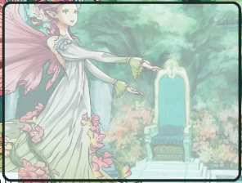 | 1.边框与主界面整体风格相符 2.框体具有一定透明度

其他 需求
1. | 数字“0-9”一套，字号约为24号

